전체 관리객체에 대해 색상, Metallic, Rough
관리 객체 | BaseColor (기본 색상) | Metallic | Roughness | 핵심 적용 포인트 & 메쉬 분리 가이드
항온항습기(Precision AC) | Off-White / Cool Gray#E0E4E6 | 0.8 | 0.3 | • 디스플레이/LED: Emissive 맵 적용하여 온/습도 값 표현• 그릴/팬: Normal Map으로 송풍구 패턴 표현 (폴리곤 절감)
벽걸이 온습도 센서(Temp/Humidity) | White (ABS Plastic)#F0F0F0 | 0.1 | 0.5 | • 플라스틱 질감: 비금속(Metallic 낮음) 및 매트한 거칠기• Air Vent: 통풍구 슬릿 부분 오목한 Normal Map 적용
UPS(무정전 전원) | Dark Charcoal / Black#22252A | 0.8 | 0.3 | • 전면 금속 패널: 메탈릭 감도를 높여 중장비 강판 질감 표현• 후면 팬 축: Pivot Point를 팬 중앙에 두어 회전 애니메이션 적용 가능
누수 감지 센서(Water Leak) | Light Gray / Yellow (Cable)컨트롤러: #D5D8DC케이블: #FFB300 | 0.1 | 0.5 | • 감지 케이블: 바닥면을 따라 이어지는 자갈/직물 패턴 적용• 상태 LED: 정상(Green)/누수(Red) 제어용 Emissive 메쉬 독립
배터리 랙(Battery Rack) | Dark Slate Gray#2C3E50 | 0.7 | 0.3 | • 모듈 독립화: Battery_Module_01 ~ N 각각 메쉬 분리• BMS 패널: 전압/SOC 모니터링 데이터 텍스처 바인딩
가스 소화 설비(Gas Cylinder) | Crimson Red / Yellow실린더: #C0392B배관: #D35400 | 0.8 | 0.2 | • 고광택 반사: 금속 질감의 강철 용기 표현(Roughness 낮춤)• 압력 게이지: 지침 및 정상 범위(Green 영역) 텍스처 매핑
도어 센서(Door Contact Sensor) | Pure White / Silver#FAFAFA 또는 #C0C0C0 | 0.2 | 0.4 | • 본체/자석 분리: Sensor_Main(문틀)과 Sensor_Magnet(문) 메쉬 분리• 개폐 연동: 문이 열리는 회전/슬라이드 애니메이션과 동기화

기존 3D 모델된 것은 재활용 하시면 될 것 같습니다.

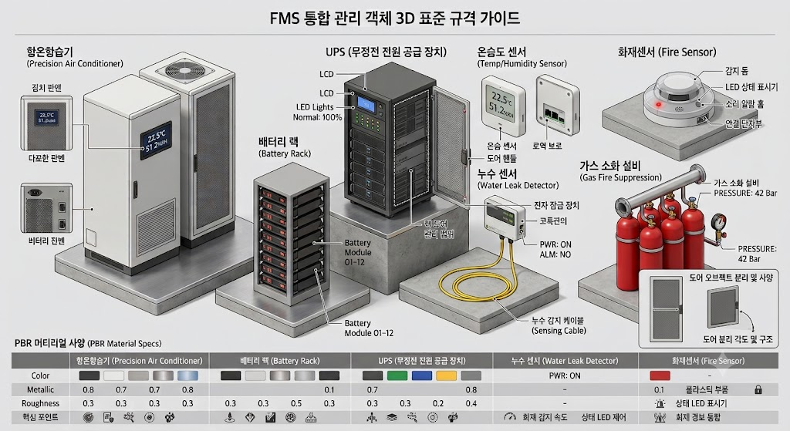

PBR 적용 시 3D 렌더링 최적화 팁 (FMS 공통)

Emissive (발광) 맵 활용:

상태 표시 LED(정상: 초록, 경고: 주황, 장애: 빨강)와 LCD 화면 메쉬는 Emissive 값을 1.0 ~ 3.0 범위로 설정하여 빛을 발산하도록 구현합니다.

Roughness / Metallic 조절:

금속 섀시(UPS, 소화용기, 배터리 랙): Metallic 0.7 ~ 0.8, Roughness 0.2 ~ 0.3으로 설정하여 사실적인 금속 반사광을 만듭니다.

플라스틱 하우징(센서류, 도어센서): Metallic 0.1 ~ 0.2, Roughness 0.4 ~ 0.5로 설정하여 은은한 난반사를 표현합니다.

Alpha / Transparency (투명도):

배터리 랙의 전면 아크릴 도어나 항온항습기 관찰 창 등은 Material의 Opacity를 0.3 ~ 0.5로 설정하고 Transmission 옵션을 활성화합니다.

1. Web 브라우저 기반 (Three.js + GLTFExporter)

웹 브라우저 콘솔 또는 Three.js 프로젝트 환경에서 실행하면, 앞서 정의한 PBR 머티리얼 스펙이 적용된 7종 FMS 관리 객체 3D 모델을 자동 생성하고 .gltf 파일로 다운로드합니다.
// Three.js 및 GLTFExporter 기반 FMS 객체 자동 생성기
import * as THREE from 'three';
import { GLTFExporter } from 'three/addons/exporters/GLTFExporter.js';

function createFMSObjects() {
const fmsGroup = new THREE.Group();

// 1. 항온항습기 (Precision Air Conditioner)
const pacGroup = new THREE.Group();
pacGroup.name = "PAC_System";
const pacBody = new THREE.Mesh(
new THREE.BoxGeometry(0.9, 2.0, 0.8),
new THREE.MeshStandardMaterial({ color: 0xE0E4E6, metalness: 0.8, roughness: 0.3 })
);
pacGroup.add(pacBody);
fmsGroup.add(pacGroup);

// 2. UPS (무정전 전원 공급 장치)
const upsGroup = new THREE.Group();
upsGroup.name = "UPS_System";
const upsBody = new THREE.Mesh(
new THREE.BoxGeometry(0.6, 1.8, 0.8),
new THREE.MeshStandardMaterial({ color: 0x22252A, metalness: 0.8, roughness: 0.3 })
);
upsGroup.add(upsBody);
fmsGroup.add(upsGroup);

// 3. 배터리 랙 (Battery Rack)
const batGroup = new THREE.Group();
batGroup.name = "Battery_Rack";
const batFrame = new THREE.Mesh(
new THREE.BoxGeometry(0.8, 2.0, 0.8),
new THREE.MeshStandardMaterial({ color: 0x2C3E50, metalness: 0.7, roughness: 0.3 })
);
batGroup.add(batFrame);
fmsGroup.add(batGroup);

// 4. 가스 소화 설비 (Gas Cylinder)
const gasGroup = new THREE.Group();
gasGroup.name = "Gas_Fire_Suppression";
const cylinder = new THREE.Mesh(
new THREE.CylinderGeometry(0.15, 0.15, 1.4, 16),
new THREE.MeshStandardMaterial({ color: 0xC0392B, metalness: 0.8, roughness: 0.2 })
);
gasGroup.add(cylinder);
fmsGroup.add(gasGroup);

// 5. 온습도 센서 (Temp/Humidity)
const thSensor = new THREE.Mesh(
new THREE.BoxGeometry(0.12, 0.12, 0.03),
new THREE.MeshStandardMaterial({ color: 0xF0F0F0, metalness: 0.1, roughness: 0.5 })
);
thSensor.name = "TH_Sensor";
fmsGroup.add(thSensor);

// 6. 누수 센서 (Water Leak Sensor)
const leakSensor = new THREE.Mesh(
new THREE.BoxGeometry(0.15, 0.1, 0.04),
new THREE.MeshStandardMaterial({ color: 0xD5D8DC, metalness: 0.1, roughness: 0.5 })
);
leakSensor.name = "Water_Leak_Sensor";
fmsGroup.add(leakSensor);

// 7. 도어 센서 (Door Contact Sensor)
const doorSensor = new THREE.Mesh(
new THREE.BoxGeometry(0.03, 0.08, 0.02),
new THREE.MeshStandardMaterial({ color: 0xFAFAFA, metalness: 0.2, roughness: 0.4 })
);
doorSensor.name = "Door_Sensor";
fmsGroup.add(doorSensor);

// GLTF 익스포트 및 다운로드 실행
const exporter = new GLTFExporter();
exporter.parse(fmsGroup, (gltf) => {
const output = JSON.stringify(gltf, null, 2);
const blob = new Blob([output], { type: 'application/json' });
const link = document.createElement('a');
link.href = URL.createObjectURL(blob);
link.download = 'FMS_Standard_3D_Objects.gltf';
link.click();
}, { binary: false });
}

// 함수 실행
createFMSObjects();

항온항습기
대표적인 글로벌 데이터센터 항온항습기 제조사인 독일 STULZ(슈툴츠)의 대표 모델 CyberAir 3 PRO DX를 기준으로 정리한 PBR 사양 및 다각도 3D 비주얼 가이드입니다.

1. 항온항습기 단일 모델 PBR 머티리얼 사양

제조사 / 모델명: STULZ (독일) / CyberAir 3 PRO DX
속성 (Attribute) | 매핑 값 (Value) | 핵심 적용 포인트 & 메쉬 분리 상세
BaseColor | #E2E6E8 (Light Industry Gray) / #2A2E33 (Dark Charcoal Accent) | • 본체는 깔끔한 산업용 라이트 그레이 도장 적용 • 하부 베이스 프레임 및 메인 컨트롤 디스플레이 베젤 부위는 차콜 블랙 포인트 컬러 적용
Metallic | 0.8 (외관 금속 섀시) / 0.1 (디스플레이 베젤 & 유리) | • 아연도금 강판 섀시 및 분체 도장 패널의 강한 메탈릭 반사 표현 • 상부 및 전면 공기 흡입 그릴 부위 금속 광택
Roughness | 0.3 (메인 섀시) / 0.1 (유리/LCD) / 0.6 (필터/내부) | • 미세한 분체 도장 질감(Semi-Gloss) 반사광 효과 • LCD 터치 패널 커버 유리는 아주 매끄럽고 맑은 반사(0.1) 적용
Emissive | C7000 Controller Display (밝기: 2.0 / 색상: #00A2FF 푸른 빛) | • 디스플레이 영역 독립 분리 (PAC_LCD_Screen): 실시간 온/습도(예: 22.5°C / 50%RH) 텍스처 표시 • 상태 표시 LED 독립 분리 (PAC_LED_Status): 정상(Green), 경보(Red) 3D 관제 상태 전환용
Normal Map | 전면 하부 및 후면 흡기 그릴 (Air Flow Grille) | • 메쉬 폴리곤을 늘리지 않고 펀칭 메탈(타공망) 질감을 Normal Map으로 표현하여 성능 최적화

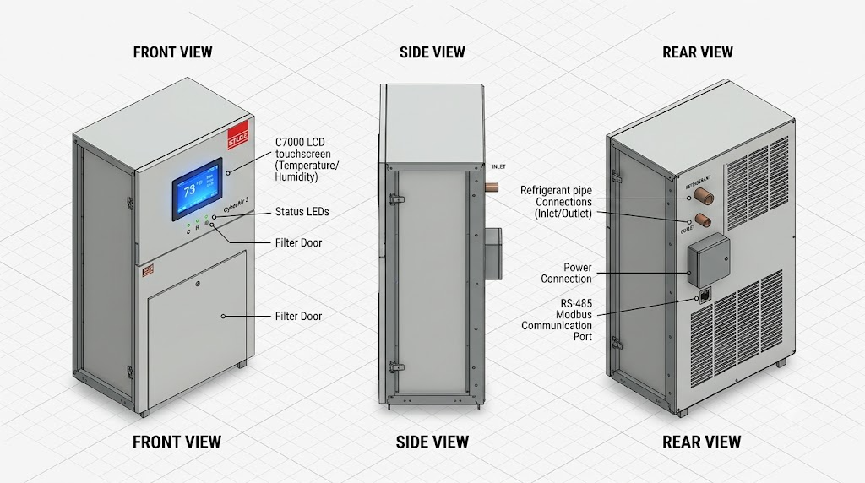
2. 항온항습기(STULZ CyberAir 3) 다각도 visual 가이드

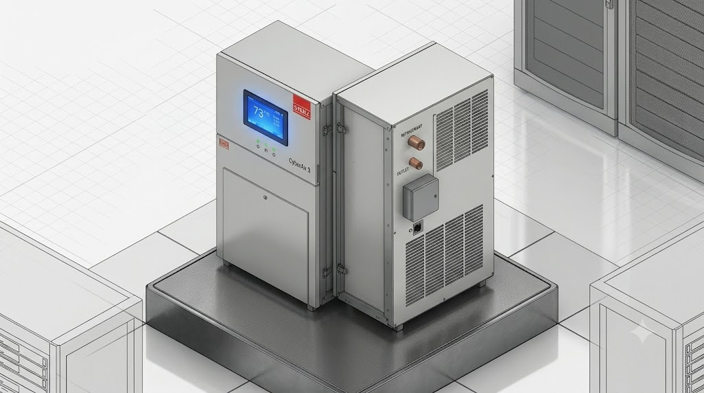
3. 최종 입체 3D 아이소메트릭 (3D Isometric View)

3D 개발 적용 팁 (개발자 전달용)

메쉬 분리 (Node Naming):

PAC_Main_Body: 본체 케이스 메쉬 (Metallic: 0.8, Roughness: 0.3)

PAC_LCD_Screen: 전면 터치패널 (Emissive Map을 적용하여 화면 텍스처 교체 가능)

PAC_Status_LED: 정상/장애 모니터링 시 Green/Red 색상 동적 전환 대상

원점 설정 (Origin Pivot): 바닥면 중앙 중심 (0, 0, 0) 위치 고정

독일 STULZ CyberAir 3 PRO DX 항온항습기(단일 시스템 기준) 3D 모델링 및 FMS 웹 관제 시스템 배치 시 사용할 표준 실측 스펙(가로 × 세로 × 높이) 및 3D 바운딩 박스(Bounding Box) 가이드입니다.

1. 실측 및 3D 바운딩 박스 규격
물리적 속성 (Property) | 실측 치수 (Actual Dimensions) | 3D 모델링 스케일 (1 unit = 1m 기준)
폭 (Width / 전면 가로) | 950 mm ~ 1,200 mm | 0.95m ~ 1.20m
깊이 (Depth / 측면 세로) | 890 mm | 0.89m
높이 (Height) | 1,980 mm | 1.98m
3D Bounding Box (W×D×H) | 1200 × 890 × 1980 mm | 1.2m × 0.89m × 1.98m
2. 관제 시스템 및 3D 배치 시 고려할 최소 유지보수 공간 (Clearance Zone)

3D 공간상에 항온항습기를 배치할 때 전/후면 서비스 공간을 위한 투명 바운딩 박스를 설정하는 것이 좋습니다.

전면 유지보수 거리 (Front Clearance): 최소 800 mm ~ 1,000 mm (도어 열림 및 필터 교체 공간)

후면 배관 및 통신 공간 (Rear Clearance): 최소 300 mm ~ 500 mm (냉매 배관 및 RS-485 통신선 배선 공간)

상부 이격 거리 (Top Clearance): 최소 500 mm (상부 덕트 및 송풍구 공기 순환 공간)

